Overview


Flutter is Google's UI toolkit for building beautiful, natively compiled applications for mobile, web, desktop, and embedded devices from a single codebase.

Started date 21/08/2021
At home
For freelance purpose

Preferences
https://flutter.dev/docs

Get Started
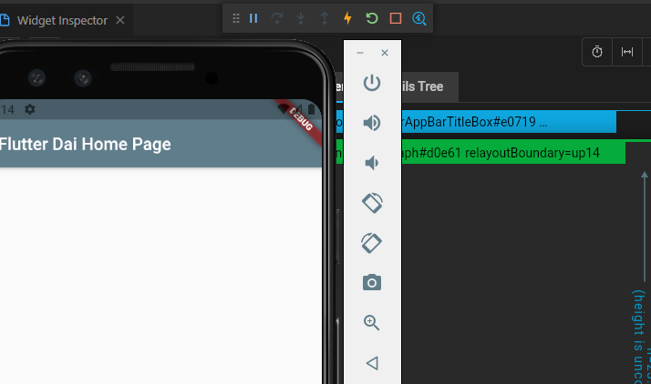
Get Started



1. Install

 | Choose OS here |  | Install - Flutter
 | Download the Flutter SDK |  |  |  | Windows install - Flutter

 | Cách 1 : Download thuộc dạng phiên bản cố định về máy
 |  | 1. Download phiên bản stable của Flutter về máy

 |  | 2. Unzip ở một nơi nào đó
 | Nơi đó phải khác C:\Program Files\

 | Cách 2 : Download thuộc dạng Github
 | Mở Git Bash hoặc Command
 |  | git clone https://github.com/flutter/flutter.git -b stable

 | Update your path
 |  | Vào hộp thoại | Edit environment variables
 |  | Tìm biến Path và thêm đường dẫn đến flutter\bin, dùng ';' để ngăn cách dữ liệu trước đó
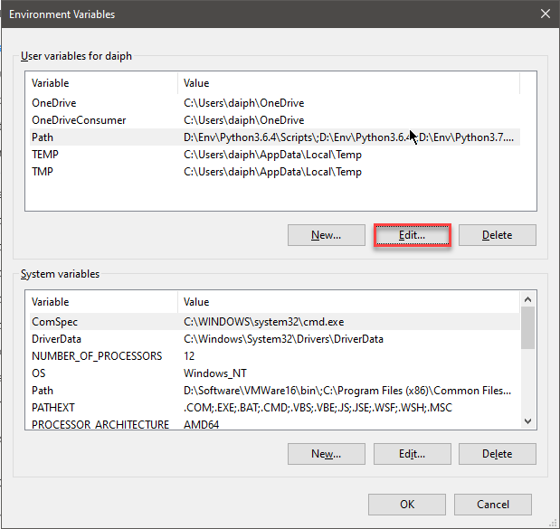
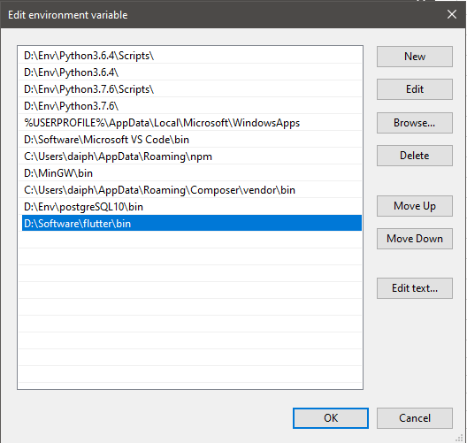

 |  |  |  |  |  | Thêm đường dẫn đến flutter\bin

 |  | Kiểm tra xem Flutter đã được cập nhật vào Path chưa
 |  | where flutter dart
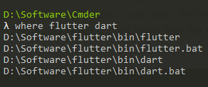

 | Run flutter doctor
 |  | Chạy lệnh để kiểm tra những dependencies đã có đủ hết chưa, chạy ở đâu cũng được
 |  | flutter doctor |  | Sau bước này , chưa cần phải download hết những thứ còn thiếu sau khi doctor

2. Set up an editor

 | Có 3 Editor có hướng dẫn sử dụng
 | 1 | Android Studio and IntelliJ
 | 2 | Visual Studio Code |  | ( recommended )
 | 3 | Emacs

 | Để thực hiện set up hoàn chỉnh cần làm theo những bước dưới đây

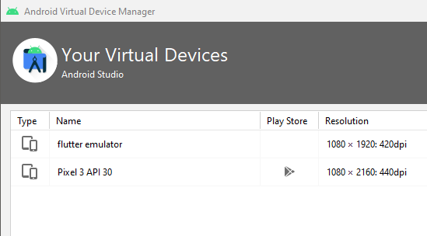
 | 1. Visual Studio Code |  |  |  |  | 2. Android Studio |  |  |  |  | 3. AVD Manager
 | Extensions: Install Extensions |  |  |  |  | Khi gặp vấn đề trên thì thuộc trường hợp đã có Android Studio rồi nhưng chưa cài đặt config SDK |  |  |  |  | Tạo ra các AVD để mô phỏng điện thoại, máy tính bảng, màn hình
 |  | Install Futter |  |  |  | Để fix config đó, vào Options của Android Studio theo đường dẫn dưới
 |  | Install Dart

 |  |  |  |  |  | Vào hộp thoại |  | Edit environment variables | System Variables
 |  |  |  |  |  | Tìm biến Path và thêm đường dẫn đến platforms và platform-tools

 |  |  |  |  |  | Kết quả sẽ như bên dưới
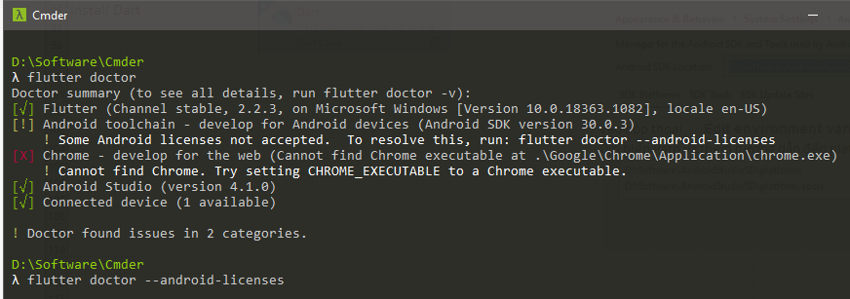

 |  |  |  |  |  | Yes 6 lần
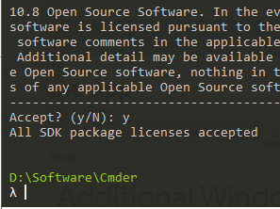

3. Test drive

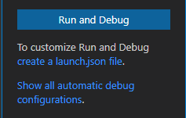
 | 1. Create the app |  |  |  |  |  | 2. Run the App |  |  | 3. Try Hot Reload
 | Cd đến nơi mà cần tạo project |  |  |  |  |  | Mở trang Run and Debug trong VSCode, Chọn Run and Debug |  |  | Sửa Text ở dòng 97 và Save lại, coi sự thay đổi
 | flutter create beginner

 |  |  |  |  |  |  | Chọn device sẽ chạy như được quy định ở trên

 | Hoặc F1 trong VSCode

 |  |  |  |  |  |  | Thanh công cụ sẽ hiển thị như dưới và có cả hình sấm sét đại diện cho chức năng Hot Reload

First Flutter App
First Flutter App

Part 1

 | What you’ll learn in part 1
 |  | How to write a Flutter app that looks natural on iOS, Android, and the web |  |  | Làm sao viết một Flutter App một cách tự nhiên trên iOS, Android và trên website
 |  | Basic structure of a Flutter app |  |  | Cấu trúc cơ bản của một Flutter App
 |  | Finding and using packages to extend functionality |  |  | Tìm và sử dụng packages để mở rộng chức năng
 |  | Using hot reload for a quicker development cycle |  |  | Sử dụng hot reload để áp dụng phát triển nhanh hơn
 |  | How to implement a stateful widget |  |  | Cách để ứng dụng một stateful widget
 |  | How to create an infinite, lazily loaded list |  |  | Cách để tạo ra một danh sách vô hạn và lazily loaded


 | Step 1: Create the starter Flutter app
 |  | Mục đích là làm 1 từ "Hello World" nằm giữa màn hình
 |  | Thay tất cả content của lib/main.dart với
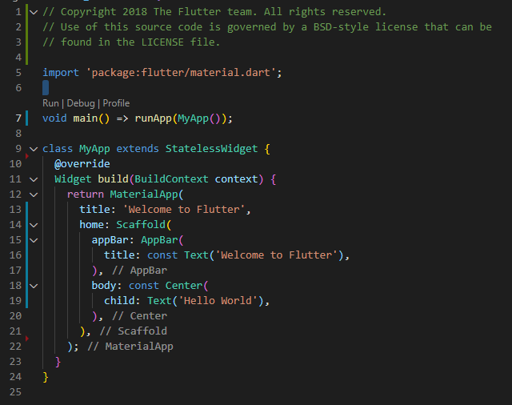
 | // Copyright 2018 The Flutter team. All rights reserved. // Use of this source code is governed by a BSD-style license that can be // found in the LICENSE file. import 'package:flutter/material.dart'; void main() => runApp(MyApp()); class MyApp extends StatelessWidget { @override Widget build(BuildContext context) { return MaterialApp( title: 'Welcome to Flutter', home: Scaffold( appBar: AppBar( title: const Text('Welcome to Flutter'), ), body: const Center( child: Text('Hello World'), ), ), ); } }

 |  | Cách cách để format code
 |  |  | Android Studio and IntelliJ IDEA | Chuột phải và chọn Reformat Code with dartfmt
 |  |  | VS Code | Chuột phải và chọn Format Document
 |  |  | Terminal: | Chạy lệnh flutter format <filename>

 |  | Với code mẫu ở trên ta học được :
 |  |  | Mọi Widget sẽ được include bên trong MyApp đóng vai trò như một Container và được gọi tới với function void main( ) - Tương tự với code C++.
 |  |  | StatelessWidget là một class cha của mọi class Widget - theo ý nghĩ thì đóng vai trò chỉ để hiển thị những state nào ít có sự thay đổi nhiều.
 |  |  | Khi muốn hiển thị trên màn hình thì phải return về môt MaterialApp có các thuộc tính là String hoặc những Component con đã được định nghĩa.
 |  |  | Để chương trình hiểu rằng trong 1 Component lớn chứa những Component con thì sử dụng thuộc tính child
 |  |  | Child ở đây vẫn đơn thuần chỉ chứa 1 Component nhất định, chưa phải nhiều Component

 |  | Những phần chưa được giải đáp
 |  |  | Keyword const giúp việc gì ?
 |  |  | Một thuộc tính có thể chứa nhiều hơn một Component không ?
 |  |  | Ngoài MaterialApp còn những Component khác dùng để config định dạng nhằm return không ?

 | Step 2: Use an external package
 |  | Ta có thể tìm thấy package english_words, và cũng như mấy package từ nguồn mở khác tại |  |  | pub.dev

 |  | Mở file pubspec.yaml, dùng để quản lí assets và dependencies cho 1 Flutter App,
 |  | Ta thêm vào english_words ( hiện tại là phiên bản 3.1.5 hoặc lớn hơn ) vào danh sách dependencies

 |  | Copy
 |  | english_words: ^4.0.0

 |  | Rồi ta sẽ thực hiện câu lệnh pub get để cập nhật cho Flutter App

 |  | Lệnh
 |  | flutter pub get

 |  | Trong file lib/main.dart, import dòng

 |  | Copy
 |  | import 'package:english_words/english_words.dart';

 |  | Thay vào sử dụng "Hello World" sử dụng English words để tự generate text
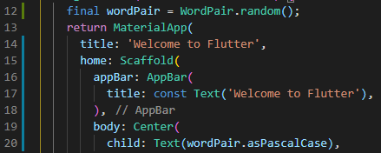

 |  |  | class MyApp extends StatelessWidget { @override Widget build(BuildContext context) { final wordPair = WordPair.random(); return MaterialApp( title: 'Welcome to Flutter', home: Scaffold( appBar: AppBar( title: const Text('Welcome to Flutter'), ), body: Center( child: Text(wordPair.asPascalCase), ), ), ); } }
 |  |  |  |  |  | Tóm gọn
 |  |  |  |  |  |  | Muốn được sử dụng thư viện thì làm các việc
 |  |  |  |  |  |  | Ghi thêm thư viện + version vào file pubspec.yaml
 |  |  |  |  |  |  | Thực hiện lệnh flutter pub get
 |  |  |  |  |  |  | Gọi class và sử dụng phương thức

 | Step 3: Add a Stateful widget

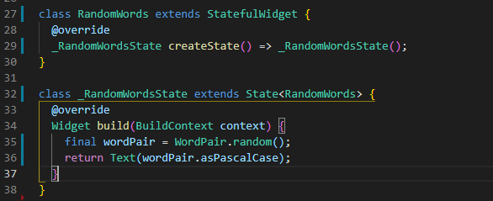
 |  | Vào file main.dart, tạo 2 class
 | class RandomWords extends StatefulWidget { @override _RandomWordsState createState() => _RandomWordsState(); } class _RandomWordsState extends State<RandomWords> { @override Widget build(BuildContext context) { final wordPair = WordPair.random(); return Text(wordPair.asPascalCase); } }

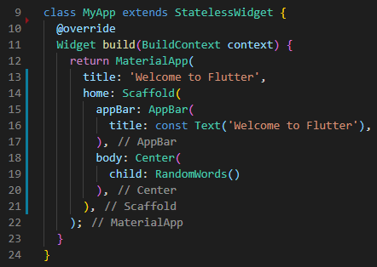

 |  | Thay những dòng sử dụng english_words ở trên bằng class được tạo ra
 | class MyApp extends StatelessWidget { @override Widget build(BuildContext context) { return MaterialApp( title: 'Welcome to Flutter', home: Scaffold( appBar: AppBar( title: const Text('Welcome to Flutter'), ), body: Center( child: RandomWords() ), ), ); } }

 |  | Với code mẫu ở trên ta học được :
 |  |  | Xuất hiện 1 định nghĩa StatefulWidget
 |  |  | Khi định nghĩa _RandomWordsState sẽ extends State<Tên Component>, theo hình suy ra rằng _RandomWordsState sẽ định nghĩa tất cả hàm thân ở RandomWords, ngay cả hàm build cần có
 |  |  | Thay vì thực hiện gọi và sử dụng english_words ở MyApp thì tới giai đoạn này, tất cả sẽ được dựa trên Component được định nghĩa là RandomWords( )

 |  | Những phần chưa được giải đáp
 |  |  | Tại sao phải sử dụng một class _RandomWordsState được extends từ một lớp cha khác có liên quan đến RandomWords ?
 |  |  | Sao không khai báo thẳng vào trong RandomWords như cách xử lý state của React
 |  |  | StatefulWidget khác với Stateless chỗ nào ? Khai báo như thế này có giúp giải quyết được bài toán nào không ?

 | Step 4: Create an infinite scrolling ListView

 |  | Bây giờ ta sẽ mở rộng _RandomWordsState, bằng cách tạo ra và hiển thị danh sách các từ

 |  | class _RandomWordsState extends State<RandomWords> { final _suggestions = <WordPair>[]; final _biggerFont = const TextStyle(fontSize: 18.0); // ··· }

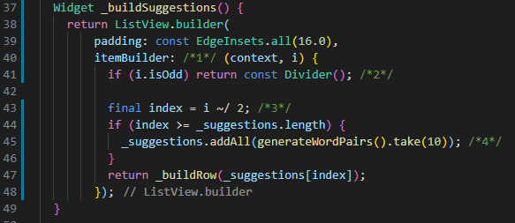
 |  | _buildSuggestions() function to the _RandomWordsState class:
 |  | Widget _buildSuggestions() { return ListView.builder( padding: const EdgeInsets.all(16.0), itemBuilder: /*1*/ (context, i) { if (i.isOdd) return const Divider(); /*2*/ final index = i ~/ 2; /*3*/ if (index >= _suggestions.length) { _suggestions.addAll(generateWordPairs().take(10)); /*4*/ } return _buildRow(_suggestions[index]); }); }

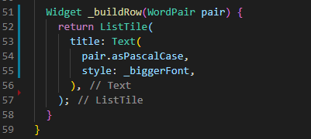
 |  | _buildRow() function to _RandomWordsState:
 |  | Widget _buildRow(WordPair pair) { return ListTile( title: Text( pair.asPascalCase, style: _biggerFont, ), ); }

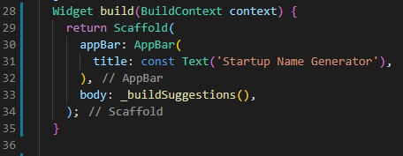
 |  | update the build() method
 |  | @override Widget build(BuildContext context) { return Scaffold( appBar: AppBar( title: const Text('Startup Name Generator'), ), body: _buildSuggestions(), ); }

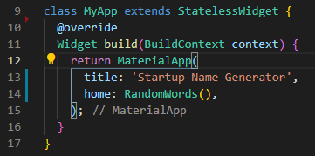
 |  | In the MyApp class, update the build()
 |  | class MyApp extends StatelessWidget { @override Widget build(BuildContext context) { return MaterialApp( title: 'Startup Name Generator', home: RandomWords(), ); }

 |  | Với code mẫu ở trên ta học được :
 |  |  | Cách tạo mảng với <WordPair>[]
 |  |  | Cách để tạo style với các Component
 |  |  | Cách định nghĩa sử dụng function

 |  | Những phần chưa được giải đáp
 |  |  | Ý tưởng của code ?

Part 2

 | What you’ll learn in part 2
 |  | How to write a Flutter app that looks natural on iOS, Android, and the web |  |  | Làm sao viết một Flutter App một cách tự nhiên trên iOS, Android và trên website
 |  | How to use hot reload for a quicker development cycle |  |  | Sử dụng hot reload để áp dụng phát triển nhanh hơn
 |  | How to add interactivity to a stateful widget |  |  | Cách thêm tính tương tác cho stateful widget
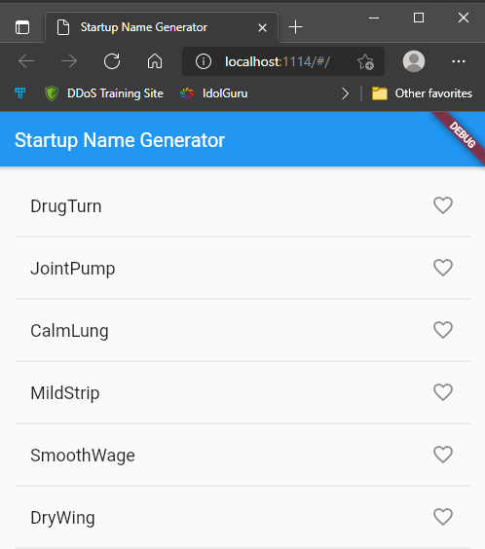
 |  | How to create and navigate to a second screen |  |  | Cách để tạo và truy xuất vào màn hình thứ hai
 |  | How to change the look of an app using themes |  |  | Thay đổi style của app sử dụng themes

 | Step 1: Add icons to the list
 |  | Thêm _save Set vào _RandomWordsState
 |  | Tại sao là Set vì nó không cho duplicate date

 |  | class _RandomWordsState extends State<RandomWords> { final _suggestions = <WordPair>[]; final _saved = <WordPair>{}; // NEW final _biggerFont = TextStyle(fontSize: 18.0); ... }

 |  | Thêm biến alreadySaved vào _buildRow( )
 |  | Widget _buildRow(WordPair pair) { final alreadySaved = _saved.contains(pair); // NEW ... }

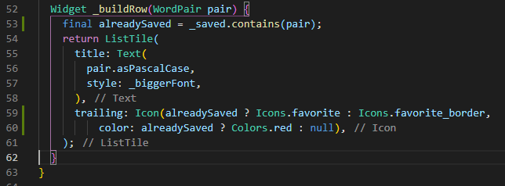
 |  | Thêm hình icon sau text như bên dưới
 |  | Widget _buildRow(WordPair pair) { final alreadySaved = _saved.contains(pair); return ListTile( title: Text( pair.asPascalCase, style: _biggerFont, ), trailing: Icon( // NEW from here... alreadySaved ? Icons.favorite : Icons.favorite_border, color: alreadySaved ? Colors.red : null, ), // ... to here. ); }

 |  | Với code mẫu ở trên ta học được :

 |  | Những phần chưa được giải đáp

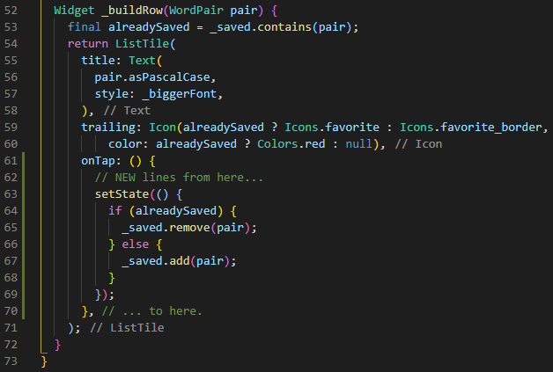
 | Step 2: Add interactivity
 |  | Thực hiện on<EVENT> với hàm setState( ) để thực thi việc thay đổi state
 |  | Widget _buildRow(WordPair pair) { final alreadySaved = _saved.contains(pair); return ListTile( title: Text( pair.asPascalCase, style: _biggerFont, ), trailing: Icon( alreadySaved ? Icons.favorite : Icons.favorite_border, color: alreadySaved ? Colors.red : null, ), onTap: () { // NEW lines from here... setState(() { if (alreadySaved) { _saved.remove(pair); } else { _saved.add(pair); } }); }, // ... to here. ); }

 |  | Với code mẫu ở trên ta học được :

 |  | Những phần chưa được giải đáp

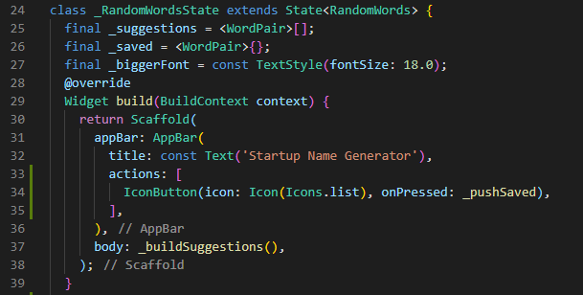
 | Step 3: Navigate to a new screen
 |  | Sử dụng Appbar có thể thêm Icon và hướng đến 1 route khác bằng callback
 |  | class _RandomWordsState extends State<RandomWords> { ... @override Widget build(BuildContext context) { return Scaffold( appBar: AppBar( title: Text('Startup Name Generator'), actions: [ IconButton(icon: Icon(Icons.list), onPressed: _pushSaved), ], ), body: _buildSuggestions(), ); } ... }

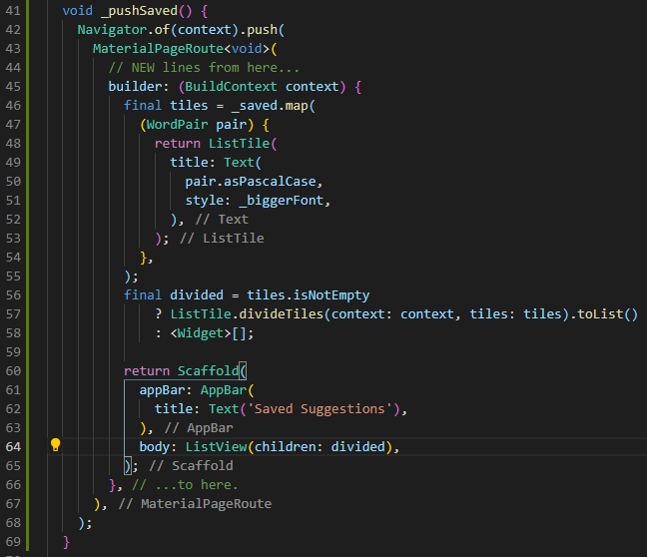
 |  | Thêm hàm vào class_RandomWordsState
 |  | void _pushSaved() { Navigator.of(context).push( MaterialPageRoute<void>( // NEW lines from here... builder: (BuildContext context) { final tiles = _saved.map( (WordPair pair) { return ListTile( title: Text( pair.asPascalCase, style: _biggerFont, ), ); }, ); final divided = tiles.isNotEmpty ? ListTile.divideTiles(context: context, tiles: tiles).toList() : <Widget>[]; return Scaffold( appBar: AppBar( title: Text('Saved Suggestions'), ), body: ListView(children: divided), ); }, // ...to here. ), ); }

 |  | Với code mẫu ở trên ta học được :

 |  | Những phần chưa được giải đáp

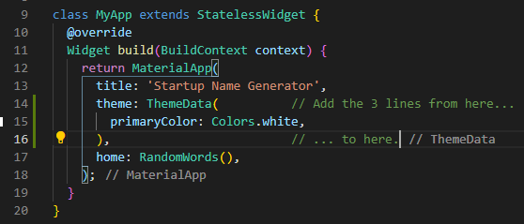
 | Step 4: Change the UI using themes
 |  | Thay đổi màu sắc, style với theme ở Material App
 |  | class MyApp extends StatelessWidget { @override Widget build(BuildContext context) { return MaterialApp( title: 'Startup Name Generator', theme: ThemeData( // Add the 3 lines from here... primaryColor: Colors.white, ), // ... to here. home: RandomWords(), ); } }

 |  | Với code mẫu ở trên ta học được :

 |  | Những phần chưa được giải đáp

Well done

 | You wrote an interactive Flutter app that runs on iOS and Android by doing the following:
 |  | Writing Dart code
 |  | Using hot reload for a faster development cycle
 |  | Implementing a stateful widget, adding interactivity to your app
 |  | Creating a route and adding logic for moving between the home route and the new route
 |  | Learning about changing the look of your app's UI using themes

